상품제안서
전사매트 미니에코백 | 상품코드: F24482

 |  |  |  |  |  |  | 02-412-0044 | www.easy1.co.kr
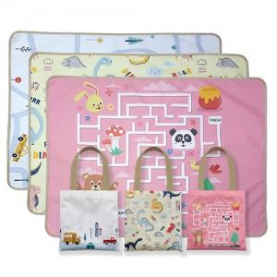

【상세/제작정보】

【인쇄/포장옵션】 | 풀칼라 / 포장불가능

【공급단가】 | 수량 | 100~ | 300~ | 500~ | 1,000~ | 3,000~
*VAT별도 | 75*100 | 12,150원 | 11,700원 | 11,250원 | 10,800원 | 10,530원
 | 75*140 | 15,390원 | 14,820원 | 14,250원 | 13,680원 | 13,330원
 | 90*140 | 17,820원 | 17,160원 | 16,500원 | 15,840원 | 15,440원
 | 140*100 | 19,170원 | 18,460원 | 17,750원 | 17,040원 | 16,610원

【상품 URL】 | http://www.easy1.co.kr/src/goods_detail.php?gdno=24482

